レイアウト (手入力・大量)
処理設計 画面設計書（レイアウト) | システム名 | 業務名 | 機能名 | 画面名 | 作成者 | 作成日 | 更新者 | 更新日
 | CCS |  |  |  | 郭 | 2021-06-04
 |  | 売上票管理 | 売上票保管 | 売上票受付入力

概要
売上票の枚数情報および売上期間を登録する画面。 また、封筒情報の変更・削除、および、売上票受付情報の変更・削除も本画面から行う。

画面構成

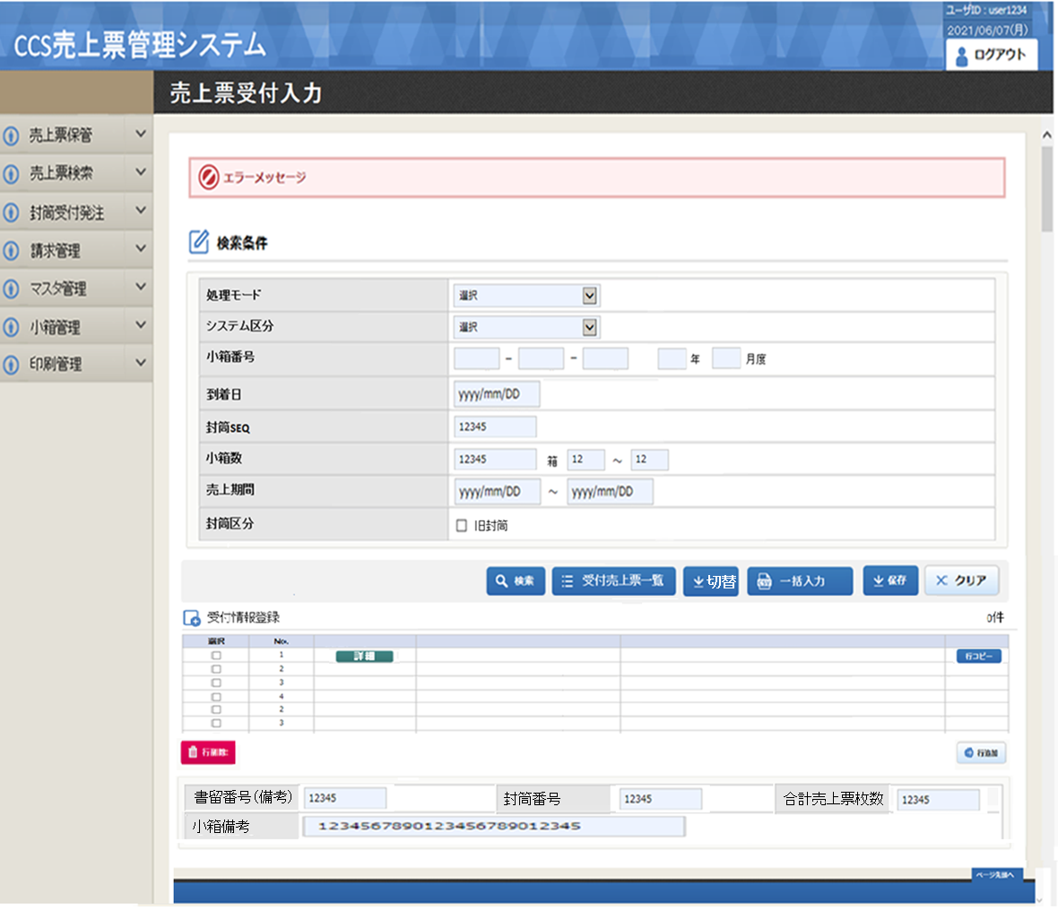

受付売上票一覧
切替
書留番号（備考）
小箱備考
封筒番号
合計売上票枚数

一括入力

機能概要
機能概要 |  |  |  |  | システム名 |  | 大業務 |  | 小業務 |  |  |  | 機能 | 作成者 |  |  |  |  | 作成日 |  | 更新者 | 更新日
 |  |  |  |  | CCS |  | 売上票管理 |  | 売上票保管 |  |  |  | 売上票受付入力 | 郭 |  |  |  |  | 2021-06-23

Ｉ／Ｏ関連図 |  |  |  |  |  |  |  |  |  |  |  |  |  |  | 機能概要・動作制限等

 |  |  |  | input |  |  |  |  |  |  |  | output |  |  |  | 小箱単位で受付データの登録・更新・削除を行う。

 |  |  |  |  |  |  |  |  |  |  |  |  |  |  |  | １． |  | 初期処理
 |  |  |  |  |  |  |  |  |  |  |  |  |  |  |  |  |  | ・ | 初期表示データを取得し、画面編集を行う。
 |  |  |  |  |  |  |  |  |  |  |  |  |  |  |  | ２． |  | 検索処理
 |  |  |  |  |  |  |  |  |  |  |  |  |  |  |  |  |  | ・ | 画面で入力された小箱番号を条件に、受付データを取得し、表示する
 | ・小箱情報テーブル |  |  |  |  |  |  |  |  | ・小箱情報テーブル |  |  |  |  |  | ３． |  | 切替
 | ・小箱関連テーブル |  |  |  |  |  |  |  |  | ・小箱関連テーブル |  |  |  |  |  |  |  | ・ | 8桁入力モードの切替を行う
 | ・受付データ |  |  |  |  |  |  |  |  | ・受付データ |  |  |  |  |  | ４． |  | クリア
 | ・メーカーマスタ |  |  |  |  | 売上票受付入力 |  |  |  | ・工程管理データ |  |  |  |  |  |  |  | ・ | 画面の初期化を行う
 | ・端末マスタ |  |  |  |  |  |  |  |  |  |  |  |  |  |  | ５． |  | 行削除
 | ・個人マスタ |  |  |  |  |  |  |  |  |  |  |  |  |  |  |  |  | ・ | 選択された行範囲のデータの削除を行う
 | ・システム管理マスタ |  |  |  |  |  |  |  |  |  |  |  |  |  |  | ６． |  | 行挿入
 |  |  |  |  |  |  |  |  |  |  |  |  |  |  |  |  |  | ・ | 選択された封筒SEQの最終行に1行分、空白行の追加を行う
 |  |  |  |  |  |  |  |  |  |  |  |  |  |  |  | ７． |  | 封筒削除
 |  |  |  |  |  |  |  |  |  |  |  |  |  |  |  |  |  | ・ | 入力された封筒SEQの範囲に該当するデータの削除を行う
 |  |  |  |  |  |  |  |  |  |  |  |  |  |  |  | ９． |  | 一括入力
 |  |  |  |  |  | 受付売上票一覧出力 |  |  |  |  |  |  |  |  |  |  |  | ・ | 入力した封筒SEQに、端末識別番号を連番で入力を行う
／
／
／
／
／
 |  |  |  |  |  |  |  |  |  |  |  |  |  |  |  |  |  | ・ | 入力した封筒SEQに、入力された端末識別番号の端末グループ番号と一致する端末識別番号を
 |  |  |  |  |  |  |  |  |  |  |  |  |  |  |  |  |  |  | 取得し、入力を行う
 |  |  |  |  |  |  |  |  |  |  |  |  |  |  |  | １０． |  |  | 保存処理
 |  |  |  |  |  |  |  |  |  |  |  |  |  |  |  |  |  | ・ | 入力された画面情報を元に、テーブルへ登録・更新・削除処理を行う
 |  |  |  |  |  |  |  |  |  |  |  |  |  |  |  | １１． |  |  | 受付売上票一覧出力
 |  |  |  |  |  |  |  |  |  |  |  |  |  |  |  |  |  | ・ | 受付売上票一覧出力画面を開き、受付売上票一覧を印刷する。

№ |  | 種別 | ファイル／テーブル名 |  |  |  |  | ＩＤ |  | I/O | 備考 |  |  |  | № |  | 種別 |  |  | 画面／帳票／モジュール名 |  |  | ＩＤ | 備考
1 |  | TBL | 小箱情報テーブル |  |  |  |  | KB_KOBAKO |  | I/O |  |  |  |  | 1
2 |  | TBL | 小箱関連テーブル |  |  |  |  | KB_KOBAKO_RLT |  | I/O |  |  |  |  | 2
3 |  | TBL | 受付データ |  |  |  |  | EV_UKETUKE |  | I/O |  |  |  |  | 3
4 |  | TBL | メーカーマスタ |  |  |  |  | CS_MAKER |  | I |  |  |  |  | 4
5 |  | TBL | 端末マスタ |  |  |  |  | CS_TANMATU |  | I |  |  |  |  | 5
6 |  | TBL | 個人マスタ |  |  |  |  | CS_KOJIN |  | I |  |  |  |  | 6
7 |  | TBL | システム管理マスタ |  |  |  |  | CS_SYSTEM_KANRI |  | I |  |  |  |  | 7
8 |  | TBL | 工程管理 |  |  |  |  | KB_KOUTEI |  | O |  |  |  |  | 8
9 |  | TBL |  |  |  |  |  |  |  |  |  |  |  |  | 9
10 |  | TBL |  |  |  |  |  |  |  |  |  |  |  |  | 10
11 |  | TBL |  |  |  |  |  |  |  |  |  |  |  |  | 11
12 |  | TBL |  |  |  |  |  |  |  |  |  |  |  |  | 12
13 |  | TBL |  |  |  |  |  |  |  |  |  |  |  |  | 13
14 |  | TBL |  |  |  |  |  |  |  |  |  |  |  |  | 15

処理説明
機能定義 処理説明 |  |  |  |  |  |  |  |  |  | システム名 |  |  |  |  |  |  |  |  | 大業務 |  |  |  |  | 小業務 |  |  |  |  | 機能 |  |  |  | 作成者 | 作成日 |  | 更新者 | 更新日
 |  |  |  |  |  |  |  |  |  | CCS |  |  |  |  |  |  |  |  | 売上票管理 |  |  |  |  | 売上票保管 |  |  |  |  | 売上票受付入力 |  |  |  | 郭 | 2021-06-23
／
／
／
／
／

 | 1. | 初期処理
 |  |  | 1-1. | 2 |  | 初期設定
 |  |  |  |  |  |  | ・ | 画面レイアウト 及び 「画面項目編集仕様-識別番号01」に従い、入力項目の設定を行う
 |  |  |  |  |  | 1-1-1. |  |  |  | システム区分の設定
 |  |  |  |  |  |  |  |  |  |  | ・ | システム管理マスタからシステム区分を取得する。
 |  |  |  |  |  |  |  |  |  |  | ・ | 初期値("33")を設定

【検索】
 | 2 | 検索押下時
 |  |  | 2-1. |  |  | 処理モードは「手入力」の場合
 |  |  |  |  | 2-1-1 |  |  |  | 「単体項目チェック仕様-識別番号01-1」に従い、入力された項目のチェック行う。
 |  |  |  |  |  |  |  |  | エラーが存在した場合、該当メッセージを出力し、入力項目にフォーカスをセットして処理終了。

 |  |  |  |  | 2-1-2 |  |  |  | 検索条件.封筒SEQ<>""の場合、受付データの取得（修正モード）
 |  |  |  |  |  |  |  |  |  |  | ・ | DBからデータを取得する
 |  |  |  |  |  |  |  |  |  |  |  |  | 取得項目
 |  |  |  |  |  |  |  |  |  |  |  |  |  |  |  |  |  | UKT.端末識別番号(上桁)
 |  |  |  |  |  |  |  |  |  |  |  |  |  |  |  |  |  | UKT.メーカー番号
 |  |  |  |  |  |  |  |  |  |  |  |  |  |  |  |  |  | UKT.端末識別番号(下桁)
 |  |  |  |  |  |  |  |  |  |  |  |  |  |  |  |  |  | CASE WHEN TMT.設置店舗名 IS NULL
 |  |  |  |  |  |  |  |  |  |  |  |  |  |  |  |  |  | THEN '端末識別番号未登録'
 |  |  |  |  |  |  |  |  |  |  |  |  |  |  |  |  |  | ELSE TMT.設置店舗名 END AS 店舗名
 |  |  |  |  |  |  |  |  |  |  |  |  |  |  |  |  |  | TO_CHAR(TO_DATE(UKT.売上開始日),'YYYY/MM/DD') AS 売上開始
 |  |  |  |  |  |  |  |  |  |  |  |  |  |  |  |  |  | TO_CHAR(TO_DATE(UKT.売上終了日),'YYYY/MM/DD') AS 売上終了
 |  |  |  |  |  |  |  |  |  |  |  |  |  |  |  |  |  | UKT.売上枚数
 |  |  |  |  |  |  |  |  |  |  |  |  |  |  |  |  |  | UKT.封筒番号
 |  |  |  |  |  |  |  |  |  |  |  |  |  |  |  |  |  | UKT.書留番号
 |  |  |  |  |  |  |  |  |  |  |  |  |  |  |  |  |  | UKT.行番号
 |  |  |  |  |  |  |  |  |  |  |  |  |  |  |  |  |  | UKT.端末グループ番号
 |  |  |  |  |  |  |  |  |  |  |  |  |  |  |  |  |  | UKT.システム区分
 |  |  |  |  |  |  |  |  |  |  |  |  |  |  |  |  |  | TO_CHAR(UKT.登録年月日,'YYYY/MM/DD HH24:MI:SS') AS 登録日
 |  |  |  |  |  |  |  |  |  |  |  |  |  |  |  |  |  | TO_CHAR(UKT.修正年月日,'YYYY/MM/DD HH24:MI:SS') AS 修正日
 |  |  |  |  |  |  |  |  |  |  |  |  |  |  |  |  |  | KBK.備考
 |  |  |  |  |  |  |  |  |  |  |  |  | テーブル |  |  |  |  | 受付データ |  |  |  |  | UKT |  | 結合 |  |  |  | 条件
 |  |  |  |  |  |  |  |  |  |  |  |  |  |  |  |  |  | 小箱情報テーブル |  |  |  |  | KBK |  |  |  | LEFT |  |  | KBK.小箱番号 |  |  |  | = | UKT.小箱番号
 |  |  |  |  |  |  |  |  |  |  |  |  |  |  |  |  |  | 端末マスタ |  |  |  |  | TMT |  |  |  | LEFT |  |  | TMT.端末識別番号(上桁) |  |  |  | = | UKT.端末識別番号(上桁)
 |  |  |  |  |  |  |  |  |  |  |  |  |  |  |  |  |  |  |  |  |  |  |  |  |  |  |  |  |  | TMT.メーカー番号 |  |  |  | = | UKT.メーカー番号
 |  |  |  |  |  |  |  |  |  |  |  |  |  |  |  |  |  |  |  |  |  |  |  |  |  |  |  |  |  | TMT.端末識別番号(下桁) |  |  |  | = | UKT.端末識別番号(下桁)
 |  |  |  |  |  |  |  |  |  |  |  |  | 条件 |  |  |  |  |  |  | UKT.受付年月 |  |  |  |  | = | 受付年月
 |  |  |  |  |  |  |  |  |  |  |  |  |  |  |  |  |  | AND |  | UKT.小箱番号 |  |  |  |  | = | 検索条件.小箱番号
 |  |  |  |  |  |  |  |  |  |  |  |  |  |  |  |  |  | AND |  | UKT.封筒SEQ |  |  |  |  | = | 検索条件.封筒SEQ
 |  |  |  |  |  |  |  |  |  |  |  |  |  |  |  |  |  | AND |  | UKT.新システム区分 |  |  |  |  | = | 検索条件.システム区分
 |  |  |  |  |  |  |  |  |  |  |  |  |  |  |  |  |  | AND |  | UKT.行番号 |  |  |  |  | = | 1
 |  |  |  |  |  |  |  |  |  |  |  |  |  |  |  |  |  | AND |  | そのた条件

 |  |  |  |  |  |  |  |  |  |  | 一覧のセット
 |  |  |  |  |  |  |  |  |  |  |  |  |  |  | 2-1-2.で取得したデータ件数 < 1 の場合
 |  |  |  |  |  |  |  |  |  |  |  |  |  |  |  | ・ | エラーメッセージを表示し、処理を抜け

 |  |  |  |  |  |  |  |  |  |  |  |  |  |  | 2-1-2.で取得したデータ件数 > 0 の場合
 |  |  |  |  |  |  |  |  |  |  |  |  |  |  |  | ・ | 画面レイアウト 及び 「画面項目編集仕様-識別番号02」に従い、一覧項目の設定を行う

 |  |  |  |  | 2-1-3 |  |  |  | 検索条件.封筒SEQ=""の場合、次の封筒SEQを取得（新規モード）
 |  |  |  |  |  |  |  |  |  |  |  |  | 取得項目 |  |  |  |  | MAX(封筒SEQ) |  |  |  |  | AS 最大封筒SEQ
 |  |  |  |  |  |  |  |  |  |  |  |  | テーブル |  |  |  |  | 受付データ |  |  |  |  |  |  | 結合 |  |  |  | 条件
 |  |  |  |  |  |  |  |  |  |  |  |  | 条件 |  |  |  |  |  |  | 受付年月 |  |  |  |  | = | 受付年月
 |  |  |  |  |  |  |  |  |  |  |  |  |  |  |  |  |  | AND |  | 新システム区分 |  |  |  |  | = | システム区分
 |  |  |  |  |  |  |  |  |  |  |  |  |  |  |  |  |  | AND |  | 小箱番号 |  |  |  |  | = | 検索条件.小箱番号

 |  |  |  |  |  |  |  |  |  | 取得結果の設定
 |  |  |  |  |  |  |  |  |  |  | ・ | 取得した最大封筒SEQ + 1を 検索条件.封筒SEQ にセット
 |  |  |  |  |  |  |  |  |  |  | ・ | 画面レイアウト 及び 「画面項目編集仕様-識別番号02」に従い、一覧項目の設定を行う

 |  |  | 2-2. |  |  |  | 処理モードは「大量」の場合
 |  |  |  |  |  |  | ・ | 「単体項目チェック仕様-識別番号01-2」に従い、入力された項目のチェック行う。
 |  |  |  |  |  |  |  | エラーが存在した場合、該当メッセージを出力し、入力項目にフォーカスをセットして処理終了。

 |  |  |  |  |  | 2-2-1. |  |  |  | 小箱関連テーブルからデータを取得
 |  |  |  |  |  |  |  |  |  |  | 取得項目 |  |  |  |  | MAX(KBR1.小箱番号) |  |  |  |  |  |  | AS 最大番号
 |  |  |  |  |  |  |  |  |  |  |  |  |  |  |  | MIN(KBR1.小箱番号) |  |  |  |  |  |  | AS 最小番号
 |  |  |  |  |  |  |  |  |  |  | テーブル |  |  |  |  | 小箱関連テーブル |  |  |  |  | KBR1
 |  |  |  |  |  |  |  |  |  |  | 条件 |  |  |  |  |  |  |  | EXISTS
 |  |  |  |  |  |  |  |  |  |  |  |  |  |  |  |  |  |  |  | テーブル |  | 小箱関連テーブル |  |  |  |  |  | KBR2
 |  |  |  |  |  |  |  |  |  |  |  |  |  |  |  |  |  |  |  | 条件 |  | KBR2.親小箱番号 = KBR1.親小箱番号
 |  |  |  |  |  |  |  |  |  |  |  |  |  |  |  |  |  |  |  |  |  | KBR2.小箱番号 = 画面.小箱番号
 |  |  |  |  |  |  |  |  |  |  |  |  |  |  |  |  |  |  |  |  |  | KBR2.親小箱番号 <> 画面.小箱番号

 |  |  |  |  |  |  |  |  |  | 取得結果を判別
 |  |  |  |  |  |  |  |  |  |  | ・ | 取得データが存在しない 又は 最大番号・最小番号共に""だった場合 |  |  |  |  |  |  |  |  |  |  |  |  |  |  |  |  |  |  | ※ | 親小箱
 |  |  |  |  |  |  |  |  |  |  |  |  |  | 小箱種別 = 親小箱(0) をセット
 |  |  |  |  |  |  |  |  |  |  | ・ | 最大番号が 検索条件.小箱番号 と一致する場合
 |  |  |  |  |  |  |  |  |  |  |  |  |  | 小箱種別 = 末子小箱(2) をセット
 |  |  |  |  |  |  |  |  |  |  | ・ | 最小番号が 検索条件.小箱番号 と一致しない場合
 |  |  |  |  |  |  |  |  |  |  |  |  |  | 小箱種別 = 中間子小箱(1) をセット

 |  |  |  |  |  | 2-2-2. |  |  |  | DBからデータを取得する
 |  |  |  |  |  |  |  |  |  |  |  |  | 取得項目
 |  |  |  |  |  |  |  |  |  |  |  |  |  |  |  |  |  | UKT.端末識別番号(上桁)
 |  |  |  |  |  |  |  |  |  |  |  |  |  |  |  |  |  | UKT.メーカー番号
 |  |  |  |  |  |  |  |  |  |  |  |  |  |  |  |  |  | UKT.端末識別番号(下桁)
 |  |  |  |  |  |  |  |  |  |  |  |  |  |  |  |  |  | CASE WHEN TMT.設置店舗名 IS NULL
 |  |  |  |  |  |  |  |  |  |  |  |  |  |  |  |  |  | THEN '端末識別番号未登録'
 |  |  |  |  |  |  |  |  |  |  |  |  |  |  |  |  |  | ELSE TMT.設置店舗名 END AS 店舗名
 |  |  |  |  |  |  |  |  |  |  |  |  |  |  |  |  |  | TO_CHAR(TO_DATE(UKT.売上開始日),'YYYY/MM/DD') AS 売上開始
 |  |  |  |  |  |  |  |  |  |  |  |  |  |  |  |  |  | TO_CHAR(TO_DATE(UKT.売上終了日),'YYYY/MM/DD') AS 売上終了
 |  |  |  |  |  |  |  |  |  |  |  |  |  |  |  |  |  | UKT.売上枚数
 |  |  |  |  |  |  |  |  |  |  |  |  |  |  |  |  |  | UKT.封筒番号
...
封筒単位で売上票枚数を入力するため、行追加、行削除は意味がない
...

画面項目編集仕様
／
／
／
／
／
№ | 項目名称
...
識別番号 |  |  |  | 01
 |  |  | ＜ヘッダ＞
1 |  | タイトル
2 |  | 処理日
3 |  | ログイン者
 |  |  | ＜検索条件＞
4 |  | システム区分
5 |  | 小箱番号
...

処理説明_bk
機能定義 処理説明
...
／
／
／
／
／

 | 1. | 初期処理
 |  |  | 1-1. | 2
...
【検索】
 | 2 | 検索押下時
...

